Titelblatt
Tabelle
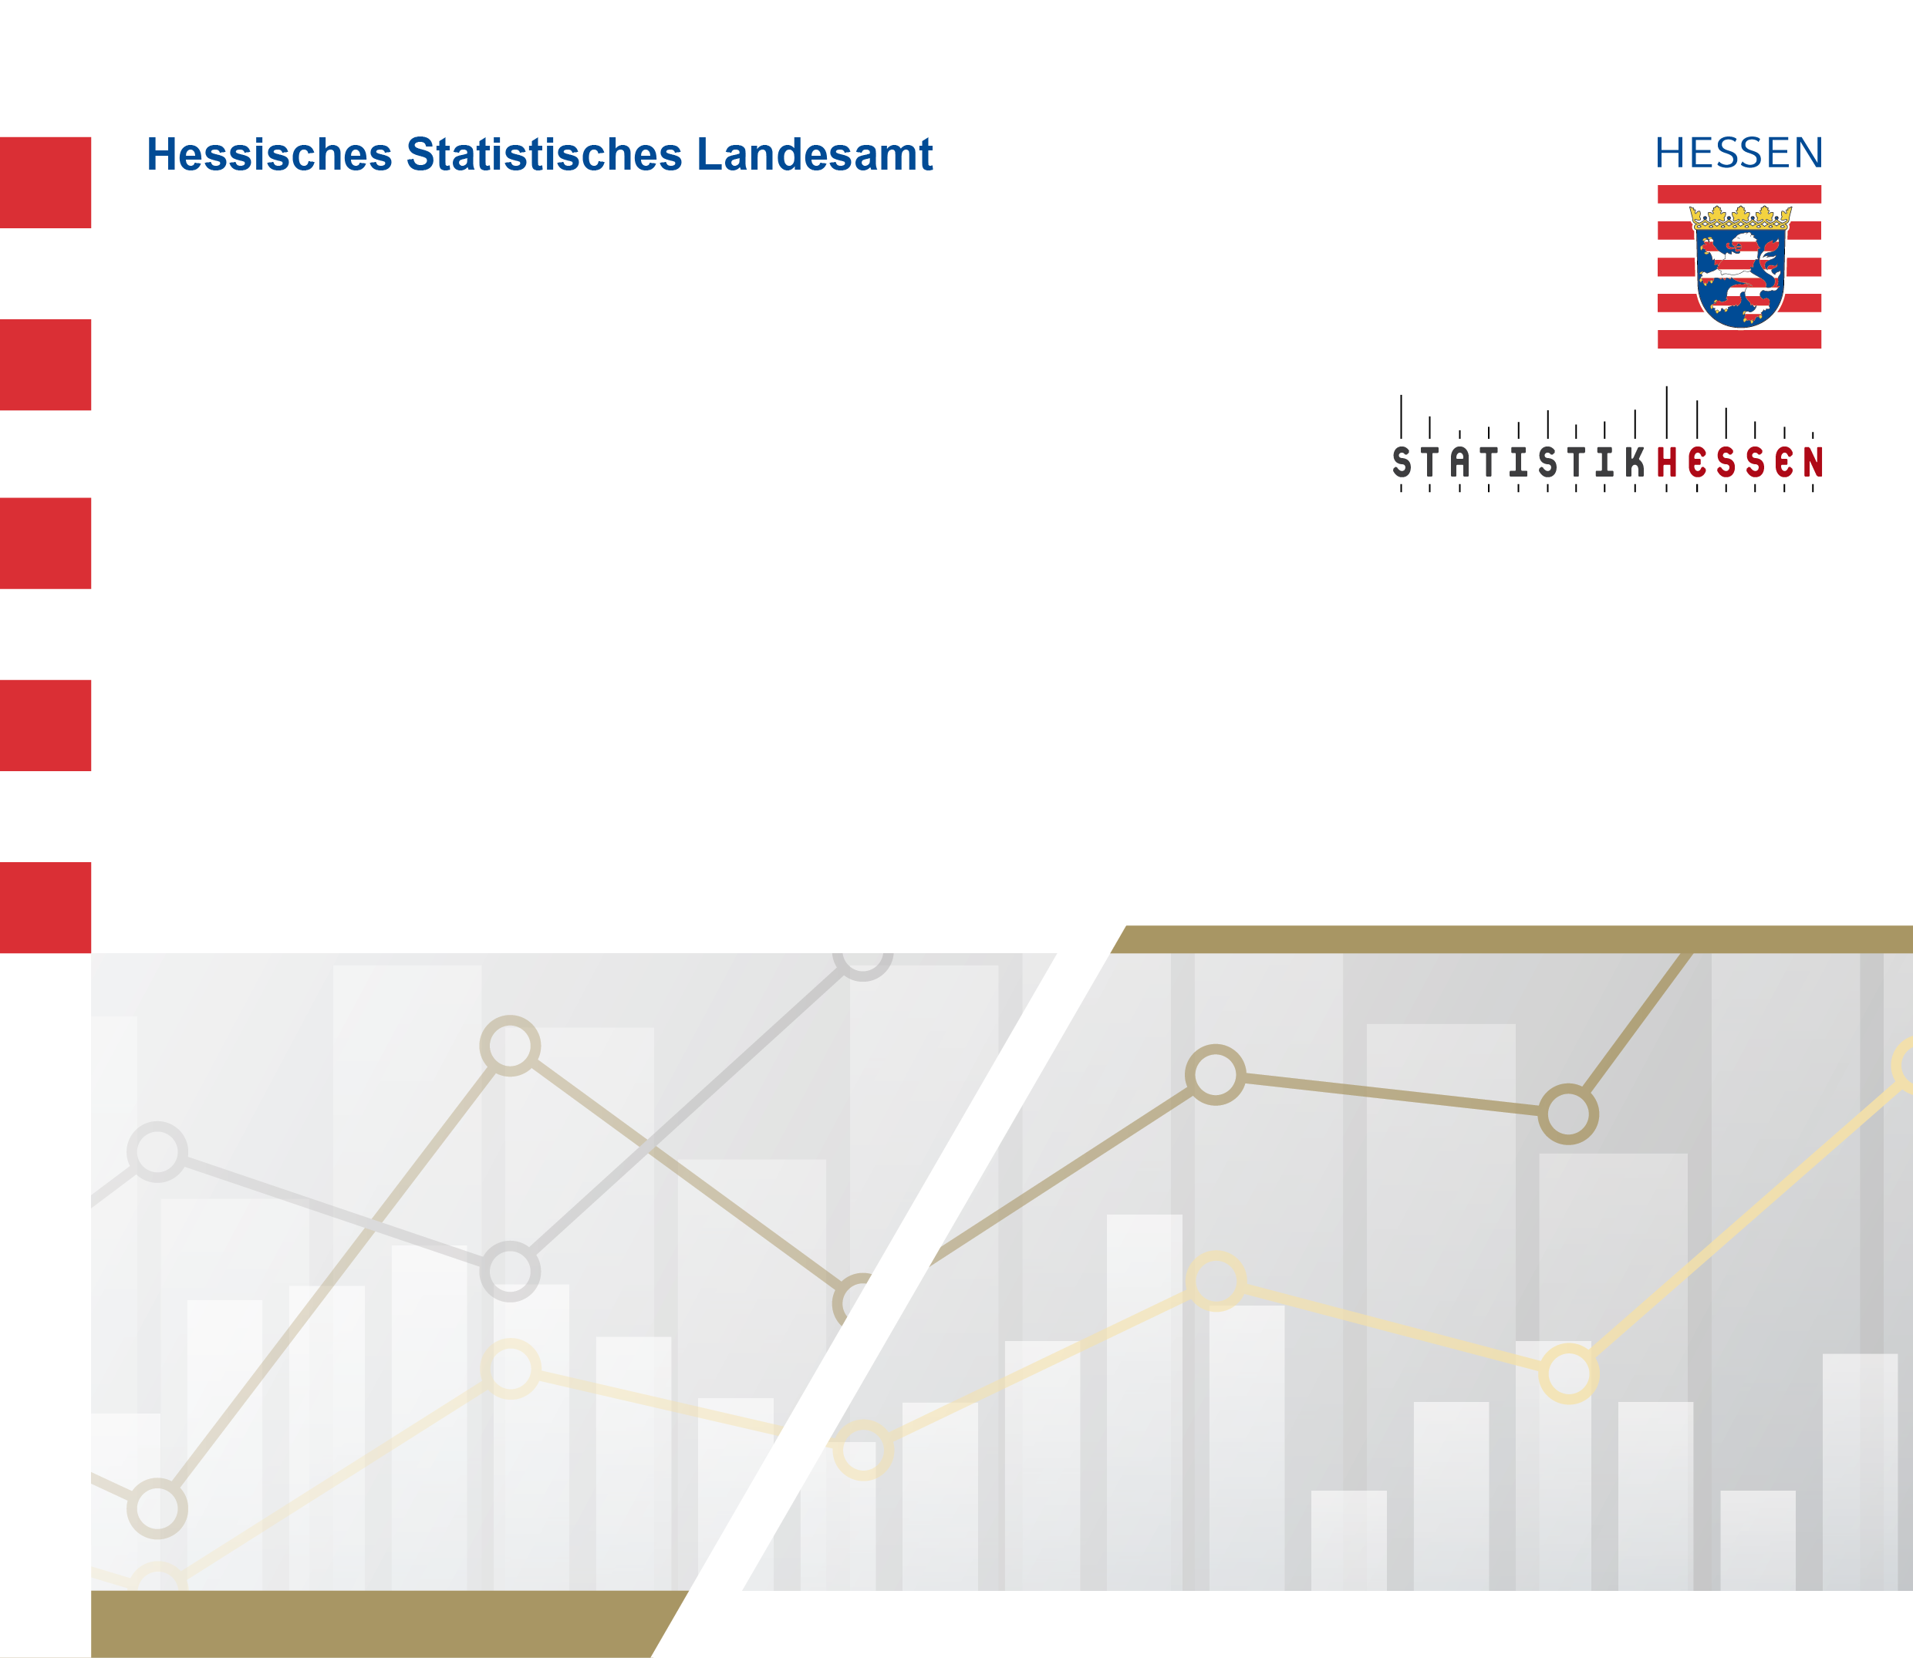
 |  | Februar 2024
 | Einzahlungen aus der Gewerbesteuer (brutto)
 | der hessischen Gemeinden 2019 bis 2023

